Test Đăng nhập
Tên | Đăng nhập
Yêu cầu kiểm tra | Kiểm tra GUI
Người kiểm tra | Võ Văn Thắng,Huỳnh Ngọc Vương Quốc
Thành công | Thất bại | Chưa được kiểm tra | Không có | Số lượng các trường hợp thử nghiệm
11 | 3 | 0 | 0 | 14
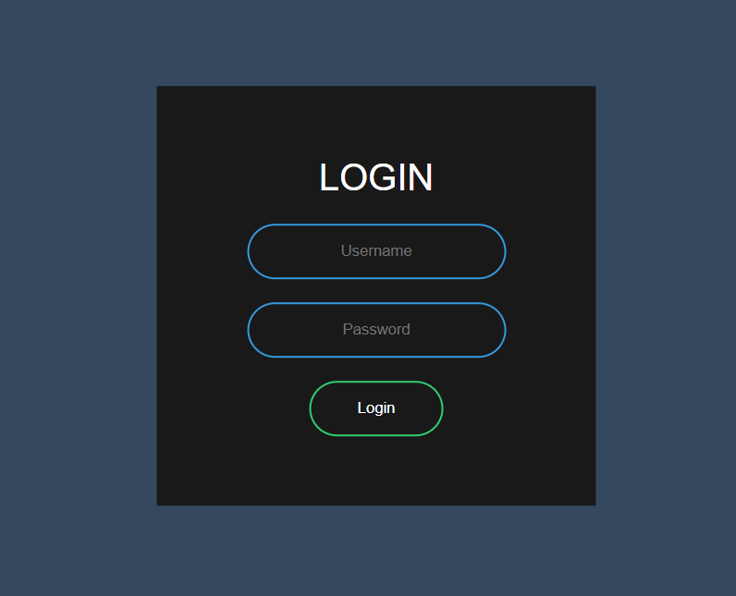
STT | Mô tả | Quy trình thử nghiệm | Dự kiến | Kiểm tra phụ thuộc | Result | Ngày kiểm tra | Ghi chú
 | Check GUI-Đăng nhập
GUI-Đăng nhập--1 | [User Name] Textbox |  | - Status = enable |  | Pass | 2020-09-12
GUI-Đăng nhập--2 | [Password] Textbox |  | - Status = enable |  | Pass | 2020-09-12
GUI-Đăng nhập--3 | [Remember Me] Checkbox |  | - Status = enable |  | Pass | 2020-09-12
GUI-Đăng nhập--4 | [Đăng nhập] Button |  | - Status = enable |  | Pass | 2020-09-12
GUI-Đăng nhập--5 | [Facebook] Button |  | - Status = enable |  | Pass | 2020-09-12
GUI-Đăng nhập--5 | [Twitter] Button |  | - Status = enable |  | Pass | 2020-09-12
GUI-Đăng nhập--5 | [Google] Button |  | - Status = enable |  | Pass | 2020-09-12
 | Check FUNC- Đăng nhập
FUNC-Đăng nhập -1 | Đăng nhập thành công | Ở giao diện đăng nhập 1. Input User Name : test 2. Input password : test 3. Click Đăng nhập | Đưa người quản lý về giao diện quản lý |  | Pass | 2020-09-12
FUNC-Đăng nhập -2 | Đăng nhập thất bại: Điền sai tên tài khoản | Ở giao diện đăng nhập 1. Input User Name : testasd 2. Input password 3. Click Đăng nhập | Hiển thị thông báo : Tên tài khoản không tồn tại |  | Pass | 2020-09-12
FUNC-Đăng nhập -3 | Đăng nhập thất bại: Điền sai mật khẩu | Ở giao diện đăng nhập 1. Input User Name : test 2. Input password 3. Click Đăng nhập | Hiển thị thông báo : Tên tài khoản hoặc mật khẩu không chính xác |  | Pass | 2020-09-12
FUNC-Đăng nhập -4 | Đăng nhập thất bại: Đăng nhập với tài khoản bị khóa | Ở giao diện đăng nhập 1. Input User Name 2. Input password 3. Click Đăng nhập | Hiển thị thông báo : Tài khoản của bạn đã bị khóa |  | Pass | 2020-09-12
FUNC-Đăng nhập -5 | Login bằng Facebook | Ở giao diện đăng nhập 1. Click Facebook | Chưa được thiết lặp |  | Fail | 2020-09-12
FUNC-Đăng nhập -6 | Login bằng Twitter | Ở giao diện đăng nhập 1. Click Twitter | Chưa được thiết lặp |  | Fail | 2020-09-12
FUNC-Đăng nhập -7 | Login bằng Google | Ở giao diện đăng nhập 1. Click Google | Chưa được thiết lặp |  | Fail | 2020-09-12

Test Quản lý thông tin sự kiện
Tên | Quản lý thông tin sự kiện
Yêu cầu kiểm tra | Kiểm tra GUI và FUNC Quản lý thông tin sự kiện
Người kiểm tra | Huỳnh Ngọc Vương Quốc, Võ Văn Thắng
Thành công | Thất bại | Chưa được kiểm tra | Không có | Số lượng các trường hợp thử nghiệm
15 | 0 | 0 | 0 | 15
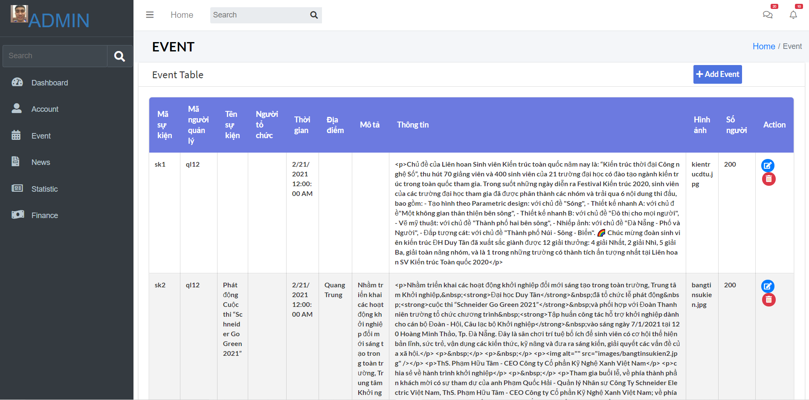
STT | Mô tả | Quy trình thử nghiệm | Dự kiến | Kiểm tra phụ thuộc | Result | Ngày kiểm tra | Ghi chú
 | Check GUI-Tìm kiếm
GUI-Quản lý thông tin sự kiện--1 | [Mã sự kiện] Lable |  | - Status = enable |  | Pass | 2020-12-03
GUI-Quản lý thông tin sự kiện--2 | [Mã người quản lý] Lable |  | - Status = enable |  | Pass | 2020-12-03
GUI-Quản lý thông tin sự kiện--3 | [Tên sự kiện] Lable |  | - Status = enable |  | Pass | 2020-12-03
GUI-Quản lý thông tin sự kiện--4 | [Người tổ chức] Lable |  | - Status = enable |  | Pass | 2020-12-03
GUI-Quản lý thông tin sự kiện--5 | [Thời gian] Lable |  | - Status = enable |  | Pass | 2020-12-03
GUI-Quản lý thông tin sự kiện--6 | [Địa điểm] Lable |  | - Status = enable |  | Pass | 2020-12-03
GUI-Quản lý thông tin sự kiện--7 | [Mô tả] Lable |  | - Status = enable |  | Pass | 2020-12-03
GUI-Quản lý thông tin sự kiện--8 | [Thông tin] Lable |  | - Status = enable |  | Pass | 2020-12-03
GUI-Quản lý thông tin sự kiện--9 | [Hình ảnh] Lable |  | - Status = enable |  | Pass | 2020-12-03
GUI-Quản lý thông tin sự kiện--10 | [Số người] Lable |  | - Status = enable |  | Pass | 2020-12-03
GUI-Quản lý thông tin sự kiện--11 | [Action] Lable |  | - Status = enable |  | Pass | 2020-12-03
 | Check FUNC- Tìm kiếm
FUNC-Quản lý thông tin sự kiện -1 | Thêm mới thông tin sự kiện thành công | Ở giao diện quản lý 1. Chọn Thêm mới 2. Điền vào Mã sự kiện: sk1 3. Điền vào Mã người quản lý:ql12 4. Điền vào Tên sự kiện: 5. Điền vào Người tổ chức: 6. Điền vào Thời gian:21/2/2021 12:00:00 AM 7. Điền vào Địa điểm: 8. Điền vào Mô tả: 9. Điền vào Thông tin: Chủ đề của liên hoan sinh viên.... 10. Điền vào Hình ảnh: kientrucdtu.jpg 11. Điền vào số người:200 12. Chọn button thêm mới 13. Chọn Thêm mới | Hiển thị thông báo: Thêm mới thông tin sự kiện thành công |  | Pass | 2020-12-03
FUNC-Quản lý thông tin sự kiện -2 | Thêm mới thông tin sự kiện thất bại: Trùng mã sự kiện | Ở giao diện quản lý 1. Chọn Thêm mới 2. Điền vào Mã sự kiện: sk1 3. Điền vào Mã người quản lý:ql15 4. Điền vào Tên sự kiện:abc 5. Điền vào Người tổ chức: 6. Điền vào Thời gian:21/2/2021 12:00:00 AM 7. Điền vào Địa điểm:Hội trường 8. Điền vào Mô tả: 9. Điền vào Thông tin: Chủ đề của liên hoan sinh viên.... 10. Điền vào Hình ảnh: kientrucdtu.jpg 11. Điền vào số người:150 12. Chọn button thêm mới 13. Chọn Thêm mới | Hiển thị thông báo: Đã trùng mã sự kiện |  | Pass | 2020-12-03
FUNC-Quản lý thông tin sự kiện -3 | Sửa thông tin sự kiện | Ở giao diện quản lý 1. Chọn Thông tin muốn Sửa 2. Điền vào Mã sự kiện: sk2 3. Điền vào Mã người quản lý: ql13 4. Điền vào Tên sự kiện:Hồng 5. Điền vào Người tổ chức: 6. Điền vào Thời gian: 21/2/2021 14:00:00 AM 7. Điền vào Địa điểm: 8. Điền vào Mô tả: 9. Điền vào Thông tin: Chủ đề của liên hoan sinh viên.... 10. Điền vào Hình ảnh: kientrucdtu.jpg 11. Điền vào số người:100 12. Chọn button Edit | Hiển thị thông báo: Chỉnh sửa thông tin sự kiện thành công |  | Pass | 2020-12-03
FUNC-Quản lý thông tin sự kiện -4 | Xóa thông tin sự kiện | Ở giao diện quản lý 1. Chọn thông tin sự kiện cần xoá 2. Hiển thị ra thông báo: Bạn có chắc chắn muốn xóa không? 3. Chọn Ok | Hiển thị ra thông báo Xóa thành công |  | Pass | 2020-12-04

Test Quản lý tin tức DTU
Tên | Quản lý tin tức DTU
Yêu cầu kiểm tra | Kiểm tra GUI và FUNC Quản lý tin tức DTU
Người kiểm tra | Huỳnh Ngọc Vương Quốc, Võ Văn Thắng
Thành công | Thất bại | Chưa được kiểm tra | Không có | Số lượng các trường hợp thử nghiệm
11 | 0 | 0 | 0 | 11
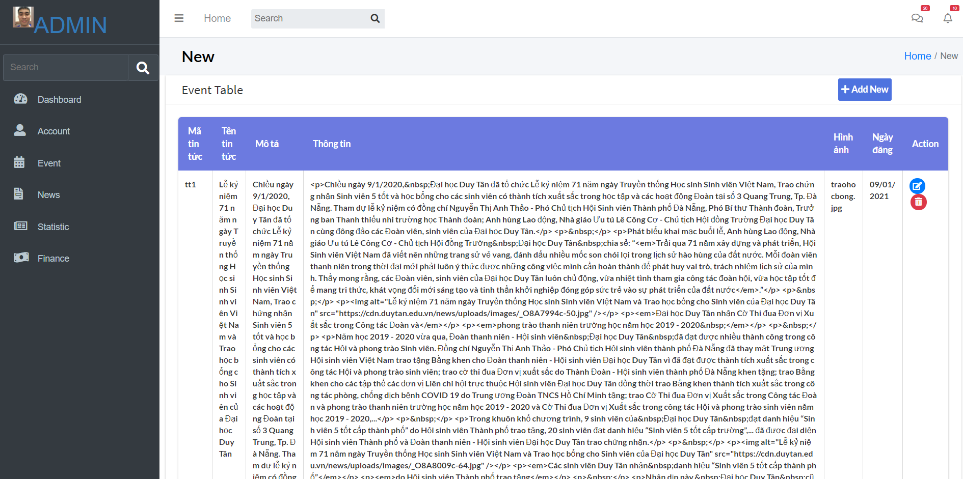
STT | Mô tả | Quy trình thử nghiệm | Dự kiến | Kiểm tra phụ thuộc | Result | Ngày kiểm tra | Ghi chú
 | Check GUI-Tìm kiếm
GUI-Quản lý tin tức DTU--1 | [Mã tin tức] Lable |  | - Status = enable |  | Pass | 2020-12-03
GUI-Quản lý tin tức DTU--2 | [Tên tin tức] Lable |  | - Status = enable |  | Pass | 2020-12-03
GUI-Quản lý tin tức DTU--3 | [Mô tả] Lable |  | - Status = enable |  | Pass | 2020-12-03
GUI-Quản lý tin tức DTU--4 | [Thông tin] Lable |  | - Status = enable |  | Pass | 2020-12-03
GUI-Quản lý tin tức DTU--5 | [Hình ảnh] Lable |  | - Status = enable |  | Pass | 2020-12-03
GUI-Quản lý tin tức DTU--6 | [Ngày đăng] Lable |  | - Status = enable |  | Pass | 2020-12-03
GUI-Quản lý tin tức DTU--7 | [Action] Lable |  | - Status = enable |  | Pass | 2020-12-03
 | Check FUNC- Tìm kiếm
FUNC-Quản lý tin tức DTU | Thêm mới tin tức thành công | Ở giao diện quản lý 1. Chọn Thêm mới 2. Điền vào Mã tin tức: tt1 3. Điền vào Tên tin tức: lễ kỉ niệm 71 năm ... 4. Điền vào Mô tả: 5. Điền vào Thông tin: 6. Điền vào Hình ảnh:traohocbong.jpg 7. Điền vào Ngày đăng:09/01/2021 8. Chọn button add 9. Chọn Thêm mới | Hiển thị thông báo: Thêm mới tin tức thành công |  | Pass | 2020-12-03
FUNC-Quản lý tin tức DTU -2 | Thêm mới tin tức thất bại: trùng mã tin tức | Ở giao diện quản lý 1. Chọn Thêm mới 2. Điền vào Mã tin tức: tt1 3. Điền vào Tên tin tức: lễ kỉ niệm 71 năm ... 4. Điền vào Mô tả: 5. Điền vào Thông tin: 6. Điền vào Hình ảnh:traohocbong.jpg 7. Điền vào Ngày đăng:09/01/2021 8. Chọn button add | Hiển thị thông báo: Trùng mã tin tức |  | Pass | 2020-12-03
FUNC-Quản lý tin tức DTU -3 | Sửa tin tức | Ở giao diện quản lý 1. Chọn tin tức cần Sửa 2. Điền vào Mã tin tức: tt2 3. Điền vào Tên tin tức: lễ kỉ niệm 20 năm ... 4. Điền vào Mô tả: 5. Điền vào Thông tin: 6. Điền vào Hình ảnh:traoqua.jpg 7. Điền vào Ngày đăng:12/01/2021 4. Chọn button edit | Hiển thị ra thông báo: Cập nhật tin tức thành công |  | Pass | 2020-12-04
FUNC-Quản lý tin tức DTU -4 | Xóa tin tức | Ở giao diện quản lý 1. Chọn tin tức muốn Xóa 2. Hiển thị ra Popup: Bạn có chắc chắn muốn xóa? 3. Ok | Tin tức đã được xóa |  | Pass | 2020-12-03

Test Quản lý hạng mục sự kiệ
Tên | Quản lý hạng mục sự kiện
Yêu cầu kiểm tra | Kiểm tra GUI và FUNC Quản lí hạng mục sự kiện
Người kiểm tra | Huỳnh Ngọc Vương Quốc, Võ Văn Thắng
Thành công | Thất bại | Chưa được kiểm tra | Không có | Số lượng các trường hợp thử nghiệm
13 | 0 | 0 | 0 | 13
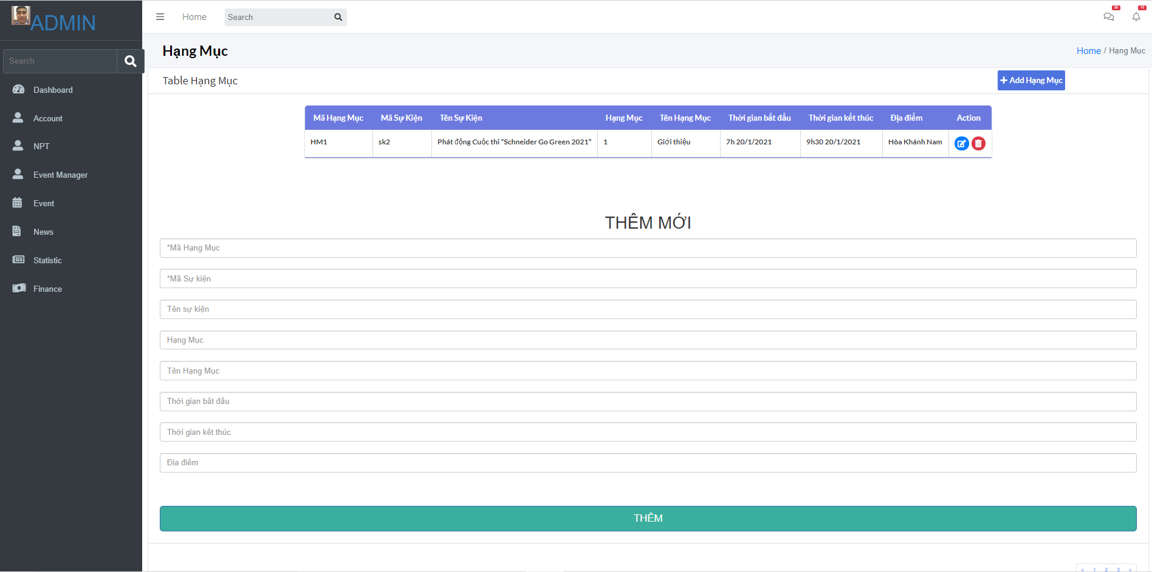
STT | Mô tả | Quy trình thử nghiệm | Dự kiến | Kiểm tra phụ thuộc | Result | Ngày kiểm tra | Ghi chú
 | Check GUI-Tìm kiếm
GUI-Quản lý hạng mục sự kiện--1 | [Mã hạng mục] Lable |  | - Status = enable |  | Pass | 2020-12-13
GUI-Quản lý hạng mục sự kiện--2 | [Mã sự kiện] Lable |  | - Status = enable |  | Pass | 2020-12-13
GUI-Quản lý hạng mục sự kiện--3 | [Tên sự kiện] Lable |  | - Status = enable |  | Pass | 2020-12-13
GUI-Quản lý hạng mục sự kiện--4 | [Hạng mục] Lable |  | - Status = enable |  | Pass | 2020-12-13
GUI-Quản lý hạng mục sự kiện--5 | [Tên hạng mục] Lable |  | - Status = enable |  | Pass | 2020-12-13
GUI-Quản lý hạng mục sự kiện--6 | [Thời gian bắt đầu] Lable |  | - Status = enable |  | Pass | 2020-12-13
GUI-Quản lý hạng mục sự kiện--7 | [Thời gian kết thúc] Lable |  | - Status = enable |  | Pass | 2020-12-13
GUI-Quản lý hạng mục sự kiện--8 | [Địa điểm] Lable |  | - Status = enable |  | Pass | 2020-12-13
 | Check FUNC- Tìm kiếm
FUNC-Quản lý hạng mục sự kiện -1 | Thêm mới hạng mục thành công | Ở giao diện quản lý 1. Chọn Thêm mới 2. Điền vào Mã hạng mục: hm1 3. Điền vào Mã sự kiện: sk1 4. Điền vào Tên sự kiện: A 5. Điền vào Hạng mục: 1 6. Điền vào Tên hạng mục: 7. Điền vào Thời gian bắt đầu: 17/12/2021 8. Điền vào Thời gian kết thúc: 19/12/2021 9. Điền vào Địa điểm: 10. Chọn button add 11. Chọn Thêm mới | Hiển thị thông báo: Thêm mới hạng mục sự kiện thành công |  | Pass | 2020-12-24
FUNC-Quản lý hạng mục sự kiện -2 | Thêm mới hạng mục thất bại: Trùng mã hạng mục | Ở giao diện quản lý 1. Chọn Thêm mới 2. Điền vào Mã hạng mục: hm1 3. Điền vào Mã sự kiện: sk2 4. Điền vào Tên sự kiện: B 5. Điền vào Hạng mục: 2 6. Điền vào Tên hạng mục: 7. Điền vào Thời gian bắt đầu: 17/12/2021 8. Điền vào Thời gian kết thúc: 19/12/2021 9. Điền vào Địa điểm: 10. Chọn button add | Hiển thị thông báo: Trùng mã hạng mục |  | Pass | 2020-12-23
FUNC-Quản lý hạng mục sự kiện -3 | Thêm mới hạng mục thất bại: Thời gian kết thúc nhỏ sớm hơn thời gian bắt đầu | Ở giao diện quản lý 1. Chọn Thêm mới 2. Điền vào Mã hạng mục: hm3 3. Điền vào Mã sự kiện: sk3 4. Điền vào Tên sự kiện: C 5. Điền vào Hạng mục: 3 6. Điền vào Tên hạng mục: 7. Điền vào Thời gian bắt đầu: 19/12/2021 8. Điền vào Thời gian kết thúc: 17/12/2021 9. Điền vào Địa điểm: 10. Chọn button add 5. Chọn Thêm mới | Hiển thị ra thông báo: Thời gian không phù hợp |  | Pass | 2020-12-21
FUNC-Quản lý hạng mục sự kiện -4 | Chỉnh sửa hạng mục sự kiện | Ở giao diện quản lý 1. Chọn hạng mục muốn Sửa 2. Điền vào Mã hạng mục: hm1 3. Điền vào Mã sự kiện: sk4 4. Điền vào Tên sự kiện: D 5. Điền vào Hạng mục: 4 6. Điền vào Tên hạng mục: 7. Điền vào Thời gian bắt đầu: 19/12/2021 8. Điền vào Thời gian kết thúc: 21/12/2021 9. Chọn button edit 9. Điền vào Địa điểm: 10. Chọn button edit | Hiển thị ra thông báo: Thay đổi hạng mục sự kiện thành công |  | Pass | 2020-12-24
FUNC-Quản lý hạng mục sự kiện -5 | Xóa hạng mục | Ở giao diện quản lý 1. Chọn hạng mục muốn Xóa 2. Hiển thị ra Popup: Bạn có chắc chắn muốn xóa? 3. Ok | Hạng mục đã được xóa |  | Pass | 2020-12-22

Test Quản lý người phụ trách
Tên | Quản lý Người phụ trách hạng mục
Yêu cầu kiểm tra | Kiểm tra GUI và FUNC Quản lý người phụ trách hạng mục
Người kiểm tra | Huỳnh Ngọc Vương Quốc, Võ Văn Thắng
Thành công | Thất bại | Chưa được kiểm tra | Không có | Số lượng các trường hợp thử nghiệm
12 | 0 | 0 | 0 | 12
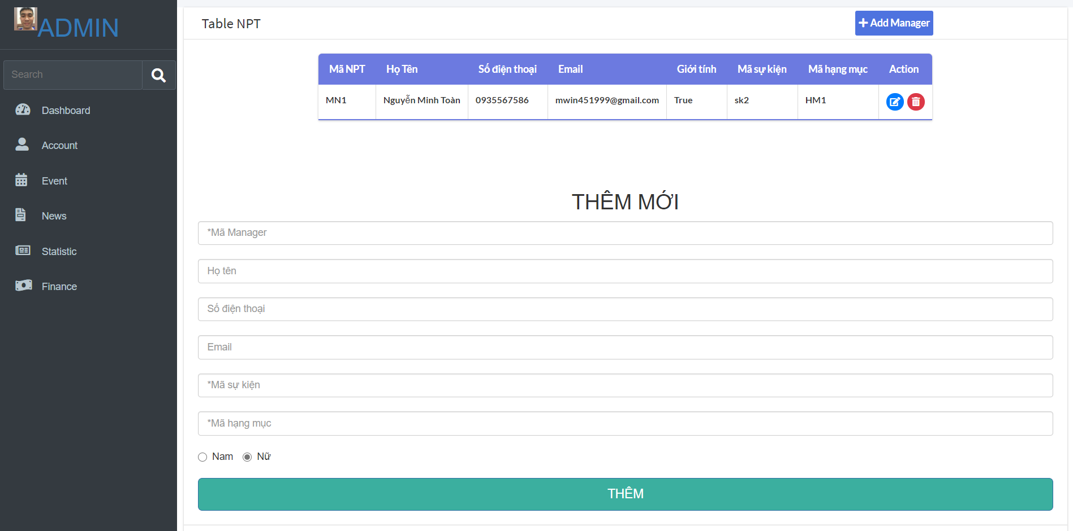
STT | Mô tả | Quy trình thử nghiệm | Dự kiến | Kiểm tra phụ thuộc | Result | Ngày kiểm tra | Ghi chú
 | Check GUI-Tìm kiếm
GUI-Quản lý người phụ trách hạng mục--1 | [Mã người phụ trách] Lable |  | - Status = enable |  | Pass | 2021-12-09
GUI-Quản lý người phụ trách hạng mục--2 | [Họ tên] Lable |  | - Status = enable |  | Pass | 2021-12-09
GUI-Quản lý người phụ trách hạng mục--3 | [Số điện thoại] Lable |  | - Status = enable |  | Pass | 2021-12-09
GUI-Quản lý người phụ trách hạng mục--4 | [Email] Lable |  | - Status = enable |  | Pass | 2021-12-09
GUI-Quản lý người phụ trách hạng mục--5 | [Giới tính] Lable |  | - Status = enable |  | Pass | 2021-12-09
GUI-Quản lý người phụ trách hạng mục--6 | [Mã sự kiện] Lable |  | - Status = enable |  | Pass | 2021-12-09
GUI-Quản lý người phụ trách hạng mục--7 | [Mã hạng mục] Lable |  | - Status = enable |  | Pass | 2021-12-09
 | Check FUNC- Tìm kiếm
FUNC-Quản lý người phụ trách hạng mục -1 | Thêm mới tài người phụ trách hạng mục thành công | Ở giao diện quản lý 1. Chọn Thêm mới 2. Điền vào Mã người phụ trách: npt1 3. Điền vào họ tên: Nguyễn Văn A 4. Điền vào số điện thoại: 0345111222 5. Điền email: Test@gmail.com 6. Điền Giới tính: Nam 7. Điền Mã sự kiện: sk1 8. Điền Mã hạng mục: hm1 9. Chọn button add 10. Chọn Thêm mới | Hiển thị thông báo: Thêm mới người phụ trách thành công |  | Pass | 2021-12-09
FUNC-Quản lý tài khoản -2 | Thêm mới tài khoản thất bại: Điền trùng mã người phụ trách | Ở giao diện quản lý 1. Chọn Thêm mới 2. Điền vào Mã người phụ trách: npt1 3. Điền vào họ tên: Nguyễn Văn B 4. Điền vào số điện thoại: 0345143333 5. Điền email: Test123@gmail.com 6. Điền Giới tính: Nam 7. Điền Mã sự kiện: sk2 8. Điền Mã hạng mục: hm1 9. Chọn button add 10. Chọn Thêm mới | Hiển thị thông báo: Trùng mã người phụ trách |  | Pass | 2021-12-09
FUNC-Quản lý Người phụ trách hạng mục -3 | Thêm mới tài khoản thất bại: Điền trùng email | Ở giao diện quản lý 1. Chọn Thêm mới 2. Điền vào Mã người phụ trách: npt2 3. Điền vào họ tên: Nguyễn Văn C 4. Điền vào số điện thoại: 0345111234 5. Điền email: Test@gmail.com 6. Điền Giới tính: Nam 7. Điền Mã sự kiện: sk3 8. Điền Mã hạng mục: hm1 9. Chọn button add 10. Chọn Thêm mới | Hiển thị thông báo: Email đã tồn tại |  | Pass | 2021-12-09
FUNC-Quản lý Người phụ trách hạng mục -4 | Sửa thông tin người phụ trách | Ở giao diện quản lý 1. Chọn người phụ trách muốn Sửa 2. Điền vào Mã người phụ trách: npt1 3. Điền vào họ tên: Nguyễn Văn A 4. Điền vào số điện thoại: 034235346 5. Điền email: lalalalala@gmail.com 6. Điền Giới tính: Nữ 7. Điền Mã sự kiện: sk1 8. Điền Mã hạng mục: hm1 7. Chọn button edit | Hiển thị ra thông báo: Cập nhật thông tin người phụ trách thành công |  | Pass | 2021-12-10
FUNC-Quản lý Người phụ trách hạng mục -5 | Xóa người phụ trách | Ở giao diện quản lý 1. Chọn người phụ trách muốn Xóa 2. Hiển thị ra Popup: Bạn có chắc chắn muốn xóa? 3. Ok | Người phụ trách được xóa |  | Pass | 2021-12-10

